1
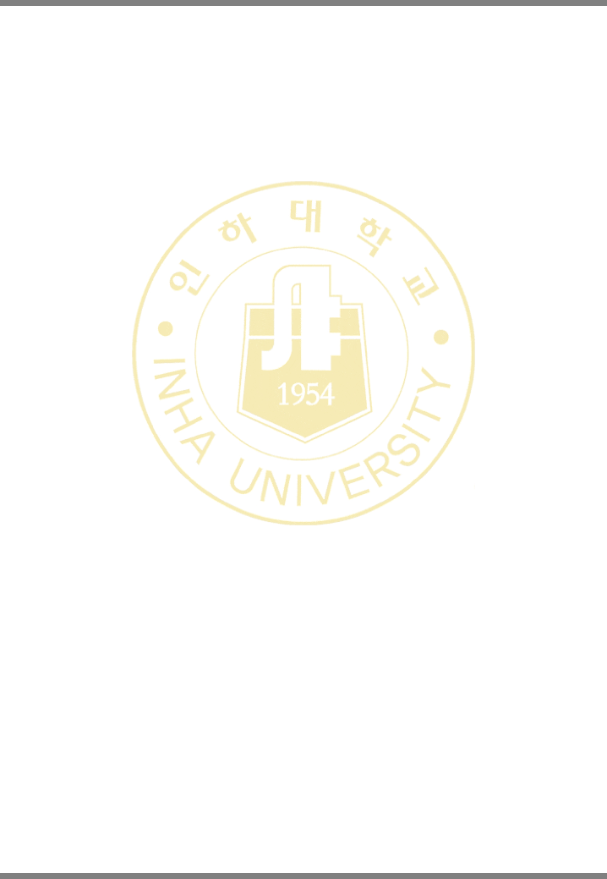
 |  |  |  |  |  | 강 의 계 획 서(Syllabus)
 |  |  |  |  |  | 2024년도 1학기 |  |  |  |  |  | 2024-05-26

교과목명 |  |  | 객체지향프로그래밍 1 |  |  |  |  |  | 담당교수명 |  | 이욱
학수번호 |  |  | CSE1101-006 학점:3.0 |  |  |  |  |  | 교과목영문명 |  | Object-Oriented Programming1
강의시간표 |  |  | 하-322:월13,14,15,16,화13,14,15,16 |  |  |  |  |  | 강좌평가방법 |  | 상대평가
기타정보
전공능력 및 핵심역량 |  |  | [전공능력] 1. 컴퓨터 지식 이해:컴퓨터 관련 기초 지식, 하드웨어와 소프트웨어 동작 원리, 그리고 데이터 지식을 이해하는 능력 2. 창의적 프로그래밍 :다양한 정보와 지식의 관계성을 파악하고 프로젝트를 창의적으로 수행할 수 있는 프로그래밍 능력

교수프로필(자세히보기) |  |  | wooklee@inha.ac.kr 하-1010
강의목표 |  |  | C 언어의 문법과 주요 개념을 학습하고 다양한 예제를 통해 프로그래밍 능력을 향상시킨다.
강의개요 |  |  | 객체지향 프로그래밍의 개념, 기본 문법, 제어문, 반복문, 함수, 클래스, 배열, 참조, 포인터 등을 배우고 실습한다.
교재 |  |  | 서명:C How to Program (Early Objects Version) 저자: Paul Deitel^Harvey Deitel 출판사: Pearson Higher Education 출판년도: 2017 ISBN: 9781292153346
부교재및참고도서 |  |  | 서명:포르잔 C 바이블 (절차 지향부터 객체 지향 프로그래밍까지) 저자: Behrouz A. Forouzan^Richard F. Gilberg 출판사: 한빛아카데미 출판년도: 2020 ISBN: 9791156645030
강의진행방식 |  |  | - 주 2회 수업 - 회당 50분 이론, 50분 실습 진행 (쉬는 시간 없이 100분 수업 진행) - 진도에 따라 이론/실습 시간 배분은 달라질 수 있음 - 거의 모든 주차에 프로그래밍 과제 출제 - 4월 20일 (7주차) 토요일에 중간고사 진행 예정 (필기시험) - 6월 8일 (14주차) 토요일에 기말고사 진행 예정 (필기시험)
수업 방법 |  |  | 강의식, 기타(실험,실습,실기,회화 등)
수강시유의사항 |  |  | - 강제 입력 요청 받지 않음 - 수강이 허용된 다중 전공을 제외한 타 학과생 수강 금지 (강제 삭제) - 수강 가능 여부는 컴퓨터공학과 학과사무실에 문의 - 강의 시간 외에 충분한 개인 학습 및 실습이 병행되어야 함 - 개인 실습이 충분하지 않을 경우 후반부 수업을 따라오지 못할 수 있음
공학인증관련
특별지원관련 |  |  | 장애학생의 원활한 수강을 위하여 지원이 필요한 경우 담당교원 및 장애학생지원센터(☎860-7067)와 사전에 협의할 수 있습니다.
Office Hour (상담시간) |  |  | 수시로 가능 (이메일로 사전에 연락)

평 가 기 준
중간고사 |  | 기말고사 |  |  | 출석 |  | 과제 | 퀴즈 |  | 토론 |  |  | 기타 |  | 계
30 % |  | 40 % |  |  | 10 % |  | 20 % | 0 % |  | 0 % |  |  | 0 % |  | 100 %
평가기준 세부내역 |  | - 평가 기준은 변경될 수 있음 - 프로그래밍 시험이 추가될 수 있음

강 의 진 행 계 획 서
주 차 | 구 분 |  |  | 내 용 |  |  |  |  |  |  |  |  |  | 강의방식
1 | 강의주제 |  |  | 강의 개요
 | 강의내용 |  |  | 강의 개요
 | 시험및과제
2 | 강의주제 |  |  | 프로그래밍 기본
 | 강의내용 |  |  | 프로그래밍 기본
 | 시험및과제

1/3

